subcatchment
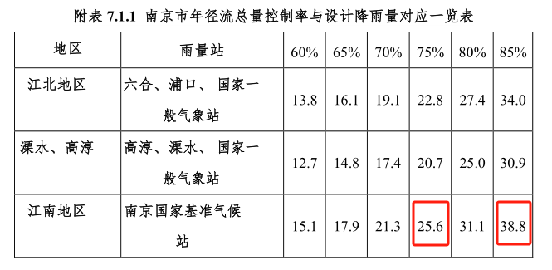
Subcatchment ID | Area (square units) | Area (square meter)
S1 | 1.35 | 13500
S1-1 | 0.81 | 8100
S2 | 0.77 | 7700
S2-1 | 0.93 | 9300
S3 | 1.19 | 11900
S3-1 | 0.51 | 5100
S4 | 1.17 | 11700
S4-1 | 1.3 | 13000
S5 | 0.91 | 9100
S5-1 | 0.64 | 6400
S6 | 1.85 | 18500
S6-1 | 0.66 | 6600
S7 | 1.67 | 16700
S7-1 | 1.14 | 11400
S8 | 1.72 | 17200
S9 | 0.8 | 8000
S10 | 1.24 | 12400
S10-1 | 1.05 | 10500
S11 | 0.82 | 8200 | 25.6mm | 0.25
S11-1 | 0.77 | 7700 | 设计降雨量（对应年径流总量控制率） * 径流系数（取0.2-0.3）） * 各子汇水区面积 （33.73ha）） / 设施深度（500mm） = 布施面积
S12 | 1.47 | 14700
S12-1 | 0.95 | 9500 | Area (square meter)
S12-2 | 0.82 | 8200 | 4317.44
S12-3 | 1.98 | 19800
S12-4 | 2.63 | 26300
S13 | 0.81 | 8100
S13-1 | 1.98 | 19800
S14 | 0.56 | 5600 | 51.6mm
S14-1 | 1.23 | 12300 | 8702.34
 | 33.73 | 337300

